Расчеты
Название банка | Сумма прибыли на 01.01.2022 в тыс. руб |  |  |  |  |  |  |  |  | НГ | ВГ | Частота(f) | Середина интервала(x) | Накопленные частоты | частота*середину(x*f) | (Xi-X)2*f | (Xi-X)3*f | (Xi-X)4*f | (x*f-xср)*f |  | Относительная частота | Накопленная относительная частота
Русский стандарт | -1,969,089 |  |  |  |  | Хmin | -1,969,089 |  |  |  |  | 0 |  |  |  |  |  |  |  |  |  |  | Графики 8 и 9 я не смогла построить, так как у меня, к сожалению не осталось неранжированных данных( при разговоре с преподавателем разрешили, чтоб данные графики отстуствовали)
Делобанк | -1,216,403 |  |  |  |  | Хmax | 9,439,643 |  |  | -2615829.392 | -1322348.608 | 1 | -1969089 | 1 | -1969089 | 4.1139652327E+12 | -8.3443195198E+18 | 1.6924709936E+25 | -2704969.185 | -2907470.081 | 0.0044247787611 | 0.0044247787611
Банк Синара(СКБ-банк) | -1,216,403 |  |  |  |  | R | 11,408,732 |  |  | -1322348.608 | -28867.823885 | 16 | -675608.21592 | 17 | -10809731.455 | 8.6391417933E+12 | -6.348131461E+18 | 4.6646731828E+24 | -184729786.24 | -187969800.57 | 0.070796460177 | 0.075221238938
Гута-банк | -769,438 |  |  |  |  | h | 1293480.7841 |  |  | -28867.823885 | 1264612.9602 | 173 | 617872.56815 | 190 | 106891954.29 | 5.3995474446E+13 | 3.0165671046E+19 | 1.6852666246E+25 | 18365000820 | 18329968165 | 0.76548672566 | 0.8407079646
Газэнергобанк | -724,380 |  |  |  |  |  |  |  |  | 1264612.9602 | 2558093.7443 | 17 | 1911353.3522 | 207 | 32493006.988 | 5.8317885511E+13 | 1.0801353826E+20 | 2.0005739826E+26 | 539871155.65 | 536428640.42 | 0.075221238938 | 0.91592920354
Эс-Би-Ай Банк | -468,617 |  |  |  |  |  |  |  |  | 2558093.7443 | 3851574.5283 | 8 | 3204834.1363 | 215 | 25638673.09 | 7.9160001725E+13 | 2.4900822871E+20 | 7.8328823414E+26 | 199222343.24 | 197602336.08 | 0.035398230088 | 0.95132743363
Национальный резервный Банк | -460,157 |  | Медиана | Коэффициент | 113 | Коэффициент-накопленная частота |  |  |  | 3851574.5283 | 5145055.3124 | 3 | 4498314.9204 | 218 | 13494944.761 | 5.9117164966E+13 | 2.624277584E+20 | 1.1649463979E+27 | 38277193.728 | 37669691.04 | 0.013274336283 | 0.96460176991
Икано Банк | -327,944 |  |  | интервальная медиана по формуле | 688901.85976 | 96 |  |  |  | 5145055.3124 | 6438536.0965 | 8 | 5791795.7045 | 226 | 46334365.636 | 2.6290102538E+14 | 1.5071047078E+21 | 8.6396186432E+27 | 364787883.61 | 363167876.44 | 0.035398230088 | 1 | Были пересчитаны некоторые показатели, у мен большой шаг между границами, поэтому несколько значений могут лежать в одном интервале
Автоторгбанк | -292,365 |  |  | исходный | 133,958 | 0.5549132948 |  |  |  |  |  | 226 |  |  | 212074124.31 | 2.3285161905E+12 | 9.4779975806E+18 | 4.7904215588E+25 | 19319724641 | 19273959439
7)Огива
СИАБ | -279402 |  |  |  |  |  |  |  |  |  |  |  |  |  |  | Центральные моменты 2,3,4 порядка интервального ряда |  |  | Взяты разные средние для подсчета стандартного отклонения
Гистограмма по интервально-вариационному ряду
2)Гистограмма относительных частот по интервально-вариационному ряду
Балтинвестбанк | -267,856 | Q1 | по формуле | 266464.49387 | 56.5 | 1 квартиль должен превышать это значение | 39.5 | Разность с накопленной частотой предыдущего интервала
ОЗОН БАНК | -211356 |  | исходный | 31488.5 | 169.5 | 3 квартиль должен превышать это значение | 0.22832369942 | Деление на текущую частоту
Тендер-Банк | -193,583
Инбанк | -160512
Банк Оранжевый | -82,820
БКФ | -82820
Чайнасельхозбанк | -71,824
4) Полигон относительных частот интервально-вариационного ряда
Банк Раунд | -23442 | Q3 | по формуле | 1111339.2257 | 152.5 | Разность с накопленной частотой предыдущего интервала
3) Полигон интервально-вариационного ряда
10) Столбиковая диаграмма исходных ранжированных данных
Банк "Торжок" | -16322 |  | исходный | 804082.5 | 0.88150289017 | Деление на текущую частоту
Химик | -11825
НК Банк | -9,009
Мурманский социальный коммерческий банк | -8110 |  | Интерквартильный размах исходного ряда | 772594
Эко-инвест | -5505 |  | Интерквартильный размах( через формулы) | 844874.7318
Саммит Банк | -992
Рента-Банк | -923
Автоградбанк | 315 |  | Мода | -1216403 | Разность частоты текущего интервала и предыдущего | Разность частоты текущего интервала и последующего | Знаменатель дроби | Вся дробь
5)Кумулятивная кривая
6)Кумулятивная кривая относительных частот интервально-вариационного ряда
Дружба | 463 |  | Интервальный ряд(Мода) | 619938.83139 | 157 | 156 | 313 | 0.50159744409
Евроальянс | 463
Промсельхозбанк | 2064 |  | Среднее значение | 735880.18502
Вятич | 2,150 |  | Среднее значение Интервального ряда( арифметическая) | 938381.08102 | среднее арифметическое (по интервальному ряду взвешенная) X | 59202.210025
Система | 2,614
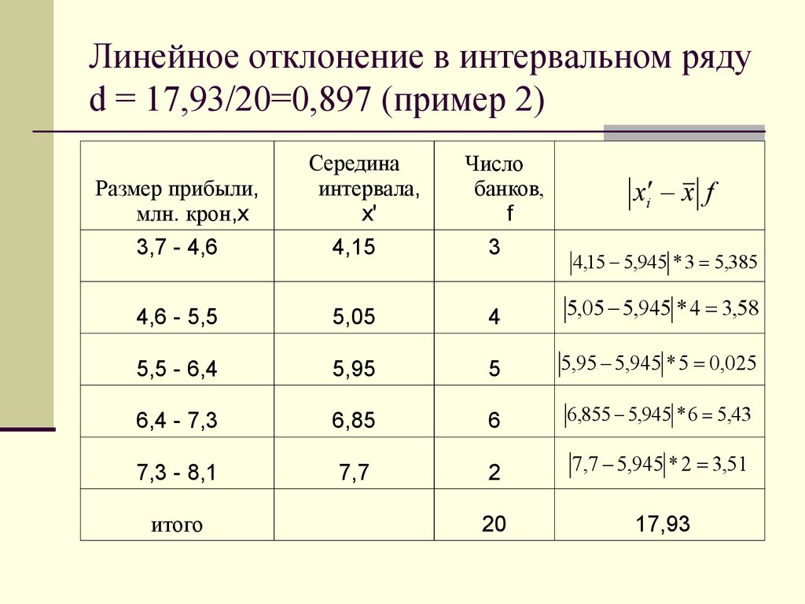
Банк РСИ | 3146 |  | Стандарное отклонение по исходному ряду | 1649403.6889
Объединенный банк Республики | 3283 |  | Стандарное отклонение по интервальному ряду, если среднее посчитано формулой экселя по исходному ряду | 85485507.261 |  | Отклонение считалось аналогично этому примеру
11)Точечный график ранжированных данных
Новый Московский Банк | 5,586 |  | Стандарное отклонение по интервальному ряду, если среднее посчитано по интервальному ряду | 85283006.367
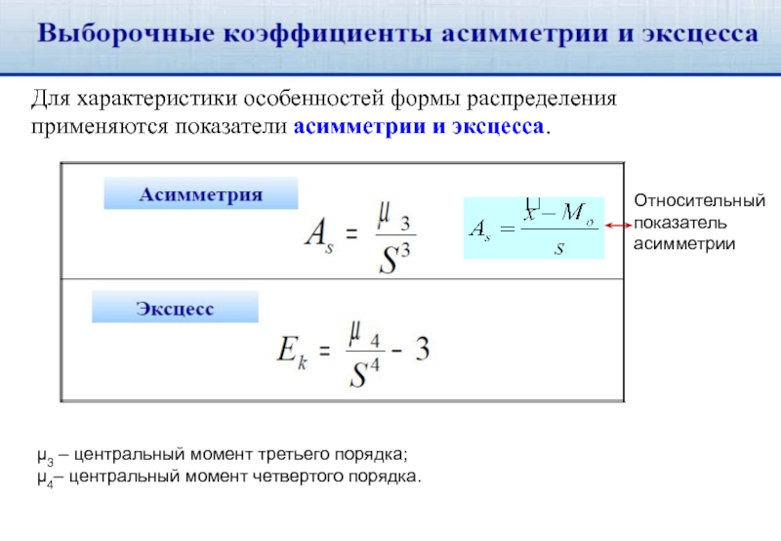
НДБАнк | 5,933
Космос | 6351 |  |  |  | ЦМ3 |  |  |  | ЦМ4 | Расчет степени | Дробь
Ноосфера | 8,348 |  | коэффициент асимметрии - skewness( стандартное отклонение взято из расчетов исходного ряда) | 0.47343928405 | 9.4779975806E+18 |  | коэффициент эксцесса - kurtosis(стандартное отклонение взято из расчетов исходного ряда) | -2.8454979974 | 4.7904215588E+25 | 7.4012972405E+24 | 0.15450200258
Итуруп | 9,472 |  | коэффициент асимметрии - skewness( стандартное отклонение взято из расчетов интервального ряда D34) | 65911.453018 |  |  | коэффициент эксцесса - kurtosis(стандартное отклонение взято из расчетов интервального ряда D34) | 1114795.1497 |  | 5.3403530898E+31 | 1114798.1497
Сервис резерв | 13,277 |  | коэффициент асимметрии - skewness( стандартное отклонение взято из расчетов интервального ряда D35) | 65444.16202 |  |  | коэффициент эксцесса - kurtosis( стандартное отклонение взято из расчетов интервального ряда D35) | 1104269.5409 |  | 5.2899309869E+31 | 1104272.5409
Синко-Банк | 14,422
Роял Кредит Банк | 14,990
Братский АНКБ | 16,785
Газнефтьбанк | 17,532
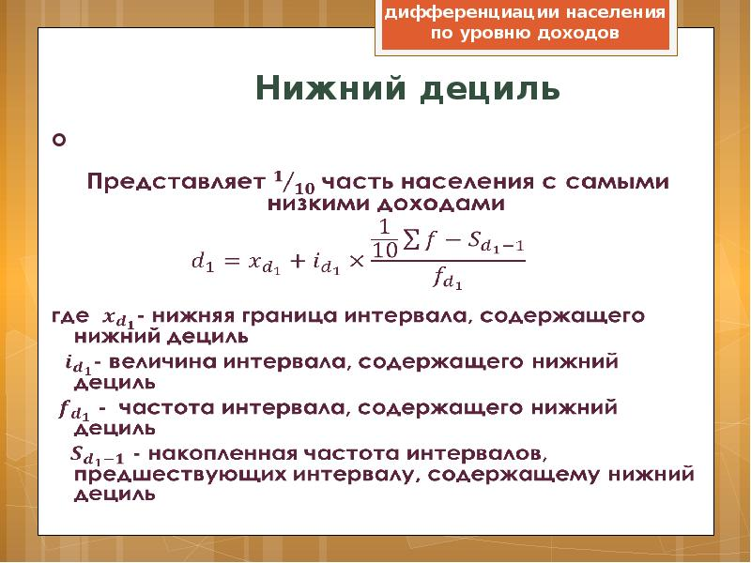
Социум-Банк | 18,630
Великие Луки Банк | 21,418 |  |  | Соответсвующие значения прибыли |  | Интервальный ряд | Числитель дроби | Исходный ряд
Славянбанк | 22281 | Для нижнего дециля определяем 1/10 от всего количества наблюдений | 22.6 | -5505 | Значение первого дециля | 13002.074328 | 5.6 | -3248.5
Костромаселькомбанк | 22,592 | Для 9 дециля определяем 9/10 | 203.4 | 2,090,513 | Значение девятого дециля | 2284180.1665 | 13.4 | 2090513
Элита | 23613
Белгородсоцбанк | 24,995 |  |  |  |  | Децильный коэффициент |  | Децильный коэффициент
Кубаньторгбанк | 26,058 |  |  |  |  | 175.6781348 |  | -643.5317839
Контненталь | 26058
Алтынбанк | 27,172
Сельмашбанк | 27,269
Яринтербанк | 28,595
Банк Глобус | 28899
Пермь | 31293 |  |  |  |  | h1
Прокоммерцбанк | 31394 |  | Подбор оптимальной ширины |  |  | НГ | ВГ | ЧАСТОТА
Живаго Банк | 31,772 |  | h1 | 646740.39204 |  | -2292459.196 | -1645718.804 | 0
Вакобанк | 32,889 |  | h2 | 970110.58806 |  | -1645718.804 | -998978.41194 | 0
Ураопромбанк | 35117 |  | h3 | 323370.19602 |  | -998978.41194 | -352238.0199 | 0
Ставропольпромстройбанк | 36,144 |  |  |  |  | -352238.0199 | 294502.37213
Камский коммерческий Банк | 38219 |  |  |  |  | 294502.37213 | 941242.76417
Автокредитбанк | 38,742 |  |  |  |  | 941242.76417 | 1587983.1562
Калуга | 39219 |  |  |  |  | 1587983.1562 | 2234723.5482
Национальный Банк сбережений | 40,096 |  |  |  |  | 2234723.5482 | 2881463.9403
Далена | 41,810
Ростфинанс | 42173 |  | h2
Северный народный Банк | 42,797 |  | нг | вг | Частота
Москомбанк | 46,221 |  | -2454144.294 | -1484033.706 | 0
Республиканский кредитный альянс | 46,423 |  | -1484033.706 | -513923.11791 | 0
Кузбассхимбанк | 46717 |  | -513923.11791 | 456187.47014 | 0
Курган | 47848 |  | 456187.47014 | 1426298.0582
Земский Банк | 49,360 |  | 1426298.0582 | 2396408.6463
Енисейский объединенный Банк | 49,787 |  | 2396408.6463 | 3366519.2343
Приобье | 50,561 |  | 3366519.2343 | 4336629.8224
Внешфинбанк | 50,909 |  | 4336629.8224 | 5306740.4104
Нальчик | 51,330
НС Банк | 56,702
Банк Юнистрим | 59238
Банк 131 | 60,641
Александровский | 61784
Новый век | 63,700
Владбизнесбанк | 65,261
Унифондбанк | 65,524
Сибсоцбанк | 65,639
Банк СКС | 65,805
Коммерческий Индо Банк | 65,944
Банк Казни | 67,206
Банк Оренбург | 67,619 |  | h3
Русский Банк сбережений | 70,306 |  | нг | вг | частота
Санкт-Петербургский Банк инвестиций | 72,046 |  | -2130774.098 | -1807403.902 | 0
Венец | 73153 |  | -1807403.902 | -1484033.706 | 0
МБА-Москва | 74,025 |  | -1484033.706 | -1160663.51 | 0
Кузнецкий | 78,545 |  | -1160663.51 | -837293.31393
ФФИН Банк | 79350 |  | -837293.31393 | -513923.11791
Агророс | 80,216 |  | -513923.11791 | -190552.92189
Кремлевский | 84,016 |  | -190552.92189 | 132817.27412
Ланта-Банк | 89,028 |  | 132817.27412 | 456187.47014
РБА | 89,644 |  | 456187.47014 | 779557.66616
Углеметбан | 90636
Славия | 90982
Горбанк | 96,097
Ермак | 96479
Новобанк | 99,035
Томскпромстройбанк | 105,267
Морской Банк | 105,575
РЕСО кредит | 118222
Стройлесбанк | 119,519
Кузнецбизнесбанк | 120,236
Кузнецкбизнесбанк | 120236
Алтайкапиталбанк | 131,498
МТИ Банк | 132,998
Хакасский муниципальный Банк | 133,659
Вологжанин | 134,257
Банк БЖФ | 136,752
Финам | 137,874
Азия-инвест Банк | 145,838
Кетовский | 145,866
Газтрансбанк | 150070
Датабанк | 154,634
Нико-Банк | 166,579
Гарант-инвест | 170,956
Москоммерцбанк | 174,645
Крокус-Банк | 188,494
Кошелев-Банк | 199,278
Первый Клиентский Банк | 206,250
Банк ЧБРР | 208,724
Норвик Банк | 211,131
Снежинский | 211,142
СМБСР Банк | 222,559
Русьуниверсалбанк | 227,523
Таврический | 230941
Юг-инвестрбанк | 246,757
Банк Екатеринбург | 247,096
Экономбанк | 254,745
Энерготранбанк | 279,362
ИНГ Банк Евразия | 283,193
Росдорбанк | 303,117
Джей энт ти Банк | 336,411
Акцепт | 349,916
Петербургский социальный коммерческий Банк | 358,636
Банк Интеза | 365,614
Агропромкредит | 373,376
КЭБ ЭйчЭНБи Банк | 376,318
Просто Банк | 377,448
Кредит Урал Банк | 377,448
БКС Банк | 430,427
Креди агриколь | 433,923
Зираат Банк Москва | 445,980
Прио-Внешторгбанк | 448,334
Акибанк | 453,516
Национальный стандарт | 483,312
Реалист Банк | 496,408
Ю Би Эс Банк | 528,590
Бест Эффортс Банк | 528,955
Форштадт | 567,096
Хлынов | 579,086
Банк СГБ | 584,631
Международный финансовый клуб | 608,808
Мерседес-Бенц Банк | 609,286
Руснарбанк | 644,137
Мс Банк Рус | 666,884
Объединенный капитал | 681,358
КБ Солидарность | 690,707
Приморье | 721,617
НОКССБАНК | 731,702
Меткомбанк | 753,484
Бнп Париба Банк | 775,304
Союз | 776,319
БМВ Банк | 813,337
Денизбанк Москва | 831,755
АйСиБИСи | 840,483
Мидзуко Банк Москва | 866,759
Ури Банк | 871,680
НБД-Банк | 873,386
Татсоцбанк | 877,614
СЭБ Банк | 888,008
Интерпрогрессбанк | 925,330
Эйч-эс-би-си Банк РР | 947,159
Дойче Банк | 956,539
Кредит Европа Банк | 962,059
Дальневосточный Банк | 980,934
ББР Банк | 982,603
Bank of China | 1,001,866
Уральский Банк реконструкции и развития | 1,007,027
Энергобанк | 1,015,917
Экспобанк | 1,034,003
Коммерцбанк Евразия | 1,036,854
Челидбанк | 1,055,079
Пойдем! | 1,168,056
Инвестторгбанк | 1,283,639
Фора-Банк | 1,314,334
БыстроБанк | 1,351,759
Фольксваген Банк | 1,420,192
Эм-Ю-Эф-Джи Банк | 1,473,052
Тойота Банк | 1,475,756
Кубань Кредит | 1,522,682
Держава | 1,685,741
Челябинвестбанк | 1,773,602
Примсоцбанк | 1,841,356
Центр-ивест | 1,862,601
Металлинвестбанк | 2,035,437
Хайс | 2,090,513
Модульбанк | 2,090,513
Аверс | 2,115,734
Левобережный | 2,259,670
Азиатстко-Тихокеанский Банк | 2,474,859
Сургутнефтегазбанк | 2,604,761
Генбанк | 2,636,409
РН Банк | 2,784,832
Сетелем Банк | 2,788,550
Локо-Банк | 2,918,288
Почта Банк | 3,054,173
ОТП Банк | 3,065,852
Ренессанс Кредит | 3,591,735
Транскапиталбанк | 4,071,440
Тольяттихимбанк | 4,182,936
Абсолют Банк | 4,610,266
МТС-Банк | 6,144,114
Ак Барс | 6,317,994
БМ-Банк | 7,096,271
Пересвет | 7,801,504
Рокетбанк | 8,693,244
Киви Банк | 8,693,244
Ситибанк | 9,358,515
Всероссийский Банк развития регионов | 9,439,643

